Quản lý giỏ hàng
Project Name | Clean Food E-commerce Platform
Module Code | Quản lý giỏ hàng
 | Hoàn thành | Lỗi | Chưa kiểm tra | Bị chặn | Tổng lần kiểm tra
Round 1 | 12 | 0 | 0 | 0 | 12
Round 2 |  | 0 | 0 | 0 | 0
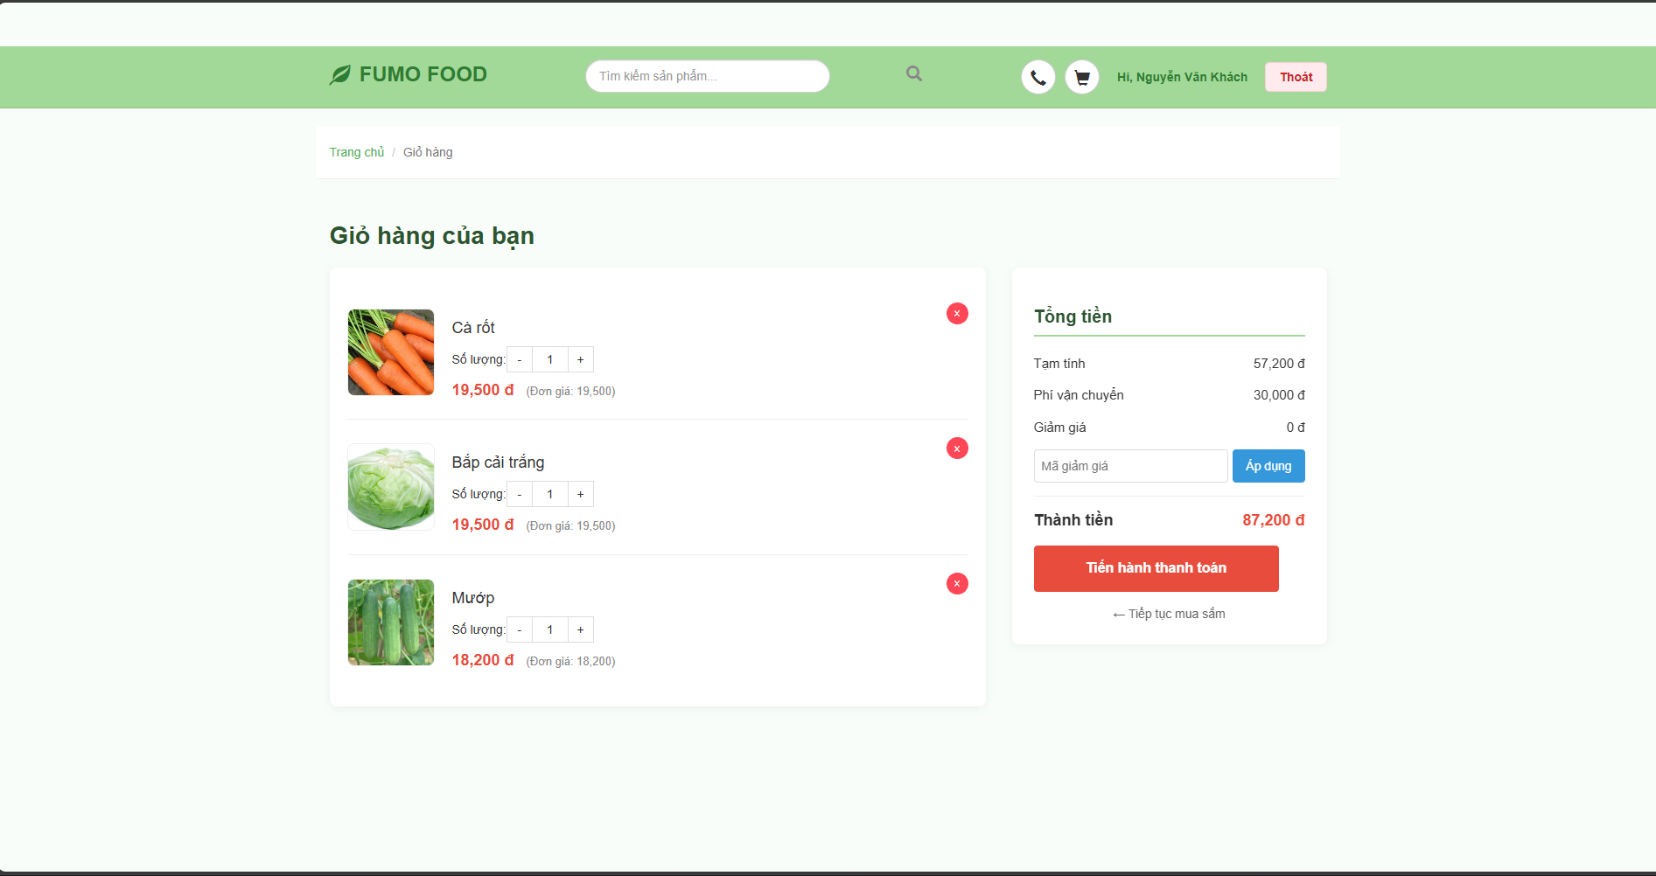

Test Case ID | Mô tả | Quy trình | Điều kiện tiên quyết | Kết quả mong đợi | Kết quả thực tế | Kết quả |  |  |  |  |  | Chú thích
 |  |  |  |  |  | Vòng 1 |  |  | Vòng 2
 |  |  |  |  |  | Trạng thái | Ngày kiểm tra | Người kiểm tra | Trạng thái | Ngày kiểm tra | Người kiểm tra
GUI_SHOW Quản lý giỏ hàng
GUI-GH01 | Kiểm tra tiêu đề và Breadcrumb | Truy cập trang Giỏ hàng. |  | - Tiêu đề "Giỏ hàng của bạn" hiển thị rõ ràng, màu xanh đậm.- Breadcrumb: Trang chủ / Giỏ hàng. | - Tiêu đề "Giỏ hàng của bạn" hiển thị rõ ràng, màu xanh đậm.- Breadcrumb: Trang chủ / Giỏ hàng. | Passed
GUI-GH02 | Kiểm tra danh sách sản phẩm (Bên trái) | Quan sát khu vực danh sách. | Có sản phẩm trong giỏ. | - Mỗi dòng hiển thị: Hình ảnh, Tên sản phẩm, Bộ chỉnh số lượng (-, số, +), Giá đơn vị, Giá tổng tạm tính.- Nút Xóa (X) hình tròn màu đỏ ở góc phải mỗi dòng. | - Mỗi dòng hiển thị: Hình ảnh, Tên sản phẩm, Bộ chỉnh số lượng (-, số, +), Giá đơn vị, Giá tổng tạm tính.- Nút Xóa (X) hình tròn màu đỏ ở góc phải mỗi dòng. | Passed
GUI-GH03 | Kiểm tra khu vực Tổng tiền (Bên phải) | Quan sát box bên phải. |  | - Các dòng: Tạm tính, Phí vận chuyển, Giảm giá.- Thành tiền: Font to, in đậm, màu đỏ (#d32f2f).- Ô nhập mã giảm giá và nút "Áp dụng" (Màu xanh). | - Các dòng: Tạm tính, Phí vận chuyển, Giảm giá.- Thành tiền: Font to, in đậm, màu đỏ (#d32f2f).- Ô nhập mã giảm giá và nút "Áp dụng" (Màu xanh). | Passed
GUI-GH04 | Kiểm tra nút Thanh toán | Quan sát nút chính. |  | - Nút "Tiến hành thanh toán" màu đỏ cam, nổi bật.- Link "← Tiếp tục mua sắm" nằm dưới nút thanh toán. | - Nút "Tiến hành thanh toán" màu đỏ cam, nổi bật.- Link "← Tiếp tục mua sắm" nằm dưới nút thanh toán. | Passed
FUNCTION_SHOW Quản lý giỏ hàng
FUNC-GH01 | Giỏ hàng trống | Truy cập trang Giỏ hàng khi chưa mua gì. | Giỏ hàng chưa có sản phẩm. | - Hiển thị thông báo: "Giỏ hàng của bạn đang trống".- Nút thanh toán bị ẩn hoặc vô hiệu hóa. | - Hiển thị thông báo: "Giỏ hàng của bạn đang trống".- Nút thanh toán bị ẩn hoặc vô hiệu hóa. | Passed
FUNC-GH02 | Tăng số lượng sản phẩm | 1. Nhấn nút dấu (+) tại sản phẩm "Cà rốt".2. Quan sát giá tiền. | Sản phẩm đang có số lượng 1. | - Số lượng trong ô input tăng lên 2.- "Thành tiền" của dòng đó tăng gấp đôi.- "Tổng tiền" (bên phải) cập nhật tăng theo. | - Số lượng trong ô input tăng lên 2.- "Thành tiền" của dòng đó tăng gấp đôi.- "Tổng tiền" (bên phải) cập nhật tăng theo. | Passed
FUNC-GH03 | Giảm số lượng sản phẩm | 1. Nhấn nút dấu (-) tại sản phẩm "Cà rốt". | Sản phẩm đang có số lượng > 1. | - Số lượng giảm đi 1.- Tổng tiền cập nhật giảm theo. | - Số lượng giảm đi 1.- Tổng tiền cập nhật giảm theo. | Passed
FUNC-GH04 | Xóa sản phẩm | 1. Nhấn nút (X) màu đỏ tại dòng "Bắp cải trắng". | Giỏ hàng có sản phẩm đó. | - Dòng sản phẩm "Bắp cải trắng" biến mất khỏi danh sách.- Tổng tiền được tính lại (trừ đi giá của bắp cải). | - Dòng sản phẩm "Bắp cải trắng" biến mất khỏi danh sách.- Tổng tiền được tính lại (trừ đi giá của bắp cải). | Passed
FUNC-GH05 | Áp dụng mã giảm giá sai | 1. Nhập "KHONGDUNG" vào ô mã.2. Nhấn nút "Áp dụng". |  | - Hệ thống thông báo: "Mã giảm giá không hợp lệ" (hoặc tương tự).- Số tiền giảm giá vẫn là 0 đ. | - Hệ thống thông báo: "Mã giảm giá không hợp lệ" (hoặc tương tự).- Số tiền giảm giá vẫn là 0 đ. | Passed
FUNC-GH06 | Tính toán tổng tiền | Quan sát các con số. |  | - Kiểm tra logic: Thành tiền = Tạm tính + Phí vận chuyển - Giảm giá.(VD trong ảnh: 57,200 + 30,000 - 0 = 87,200 đ -> Đúng). | - Kiểm tra logic: Thành tiền = Tạm tính + Phí vận chuyển - Giảm giá.(VD trong ảnh: 57,200 + 30,000 - 0 = 87,200 đ -> Đúng). | Passed
FUNC-GH07 | Tiến hành thanh toán | 1. Nhấn nút "Tiến hành thanh toán". | Giỏ hàng có ít nhất 1 sản phẩm. | - Hệ thống chuyển hướng sang trang Thanh toán (Checkout).(Nếu chưa đăng nhập có thể yêu cầu đăng nhập). | - Hệ thống chuyển hướng sang trang Thanh toán (Checkout).(Nếu chưa đăng nhập có thể yêu cầu đăng nhập). | Passed
FUNC-GH08 | Tiếp tục mua sắm | 1. Nhấn link "Tiếp tục mua sắm". |  | - Hệ thống chuyển hướng về Trang chủ hoặc trang Danh sách sản phẩm. | - Hệ thống chuyển hướng về Trang chủ hoặc trang Danh sách sản phẩm. | Passed

Thanh Toán
Project Name | Website bán nhạc cụ âm nhạc
Module Code | thanh toán
 | Hoàn thành | Lỗi | Chưa kiểm tra | Bị chặn | Tổng lần kiểm tra
Round 1 | 13 | 0 | 0 | 0 | 13
Round 2 | 0 | 0 | 0 | 0 | 0
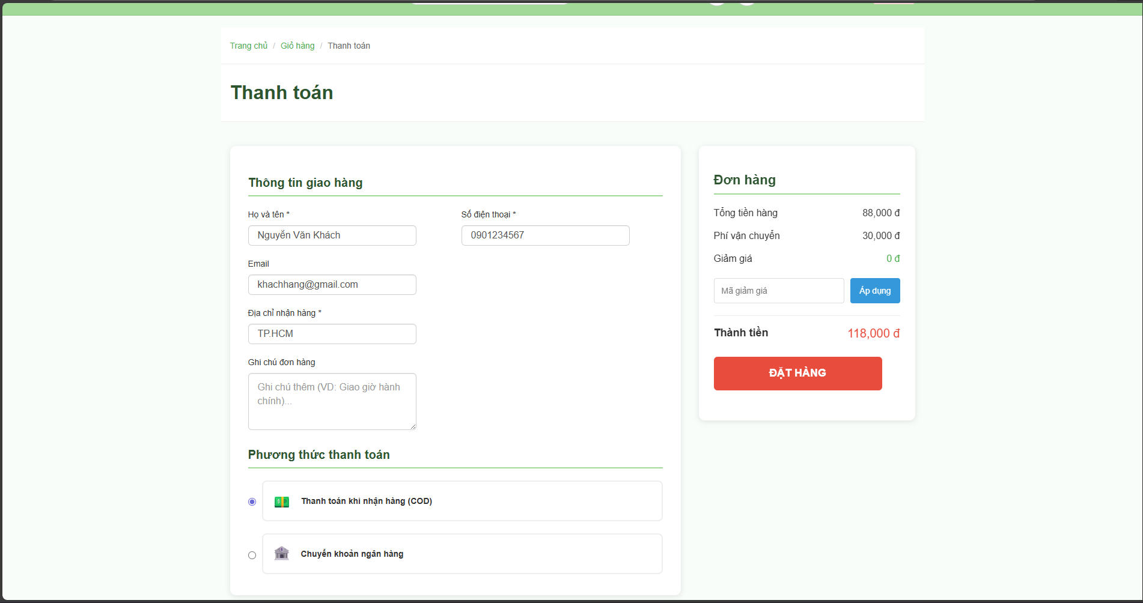

Test Case ID | Mô tả | Quy trình | Điều kiện tiên quyết | Kết quả mong đợi | Kết quả thực tế | Kết quả |  |  |  |  |  | Chú thích
 |  |  |  |  |  | Vòng 1 |  |  | Vòng 2
 |  |  |  |  |  | Trạng thái | Ngày kiểm tra | Người kiểm tra | Trạng thái | Ngày kiểm tra | Người kiểm tra
GUI_SHOW thanh toán
GUI-TT01 | Kiểm tra bố cục trang | Truy cập trang Thanh toán. | Giỏ hàng có sản phẩm. | - Tiêu đề "Thanh toán" to, rõ ràng.- Bố cục chia 2 cột: Trái (Thông tin giao hàng & Thanh toán), Phải (Tóm tắt đơn hàng). | - Tiêu đề "Thanh toán" to, rõ ràng.- Bố cục chia 2 cột: Trái (Thông tin giao hàng & Thanh toán), Phải (Tóm tắt đơn hàng). | Passed
GUI-TT02 | Kiểm tra Form thông tin giao hàng | Quan sát cột bên trái. |  | - Các trường có dấu sao (*) là bắt buộc: Họ tên, Số điện thoại, Địa chỉ.- Các ô input ở trạng thái Enable (cho phép sửa).- Ô Email và Ghi chú hiển thị đúng vị trí. | - Các trường có dấu sao (*) là bắt buộc: Họ tên, Số điện thoại, Địa chỉ.- Các ô input ở trạng thái Enable (cho phép sửa).- Ô Email và Ghi chú hiển thị đúng vị trí. | Passed
GUI-TT03 | Kiểm tra khu vực Phương thức thanh toán | Quan sát phần dưới cột trái. |  | - Hiển thị các lựa chọn dạng Radio Button.- Mặc định chọn sẵn: "Thanh toán khi nhận hàng (COD)".- Có tùy chọn "Chuyển khoản ngân hàng" kèm icon. | - Hiển thị các lựa chọn dạng Radio Button.- Mặc định chọn sẵn: "Thanh toán khi nhận hàng (COD)".- Có tùy chọn "Chuyển khoản ngân hàng" kèm icon. | Passed
GUI-TT04 | Kiểm tra Box "Đơn hàng" (Cột phải) | Quan sát cột bên phải. |  | - Hiển thị các dòng: Tổng tiền hàng, Phí vận chuyển, Giảm giá.- Thành tiền: Font to, màu đỏ, in đậm (#d32f2f). | - Hiển thị các dòng: Tổng tiền hàng, Phí vận chuyển, Giảm giá.- Thành tiền: Font to, màu đỏ, in đậm (#d32f2f). | Passed
GUI-TT05 | Kiểm tra nút [ĐẶT HÀNG] | Quan sát nút chính. |  | - Màu nền đỏ cam (#e64a19).- Chữ trắng, in hoa, nổi bật. | - Màu nền đỏ cam (#e64a19).- Chữ trắng, in hoa, nổi bật. | Passed
GUI-TT06 | Kiểm tra khu vực Mã giảm giá | Quan sát ô nhập mã. |  | - Input box + Nút "Áp dụng" (Màu xanh). | - Input box + Nút "Áp dụng" (Màu xanh). | Passed
FUNCTION_SHOW thanh toán
FUNC-TT01 | Tự động điền thông tin (Auto-fill) | Truy cập trang Thanh toán. | User đã cập nhật hồ sơ. | - Các ô [Họ tên], [SĐT], [Email], [Địa chỉ] tự động hiển thị thông tin lấy từ Hồ sơ cá nhân (Không cần nhập lại). | - Các ô [Họ tên], [SĐT], [Email], [Địa chỉ] tự động hiển thị thông tin lấy từ Hồ sơ cá nhân (Không cần nhập lại). | Passed
FUNC-TT02 | Bỏ trống trường bắt buộc | 1. Xóa trắng ô [Địa chỉ nhận hàng].2. Nhấn nút "ĐẶT HÀNG". |  | - Hệ thống không tạo đơn hàng.- Hiển thị thông báo lỗi: "Vui lòng nhập địa chỉ nhận hàng". | - Hệ thống không tạo đơn hàng.- Hiển thị thông báo lỗi: "Vui lòng nhập địa chỉ nhận hàng". | Passed
FUNC-TT03 | Nhập sai định dạng SĐT | 1. Nhập SĐT: "abc".2. Nhấn nút "ĐẶT HÀNG". |  | - Hiển thị lỗi: "Số điện thoại không hợp lệ". | - Hiển thị lỗi: "Số điện thoại không hợp lệ". | Passed
FUNC-TT04 | Áp dụng mã giảm giá sai | 1. Nhập mã: "TESTSAI".2. Nhấn nút "Áp dụng". |  | - Alert: "Mã giảm giá không tồn tại hoặc đã hết hạn".- Số tiền giảm giá vẫn là 0 đ. | - Alert: "Mã giảm giá không tồn tại hoặc đã hết hạn".- Số tiền giảm giá vẫn là 0 đ. | Passed
FUNC-TT05 | Kiểm tra tính toán Tổng tiền | Quan sát các con số. | VD: Hàng 88k, Ship 30k. | - Thành tiền = 88,000 + 30,000 - 0 = 118,000 đ (Chính xác). | - Thành tiền = 88,000 + 30,000 - 0 = 118,000 đ (Chính xác). | Passed
FUNC-TT06 | Đặt hàng thành công (COD) | 1. Chọn "Thanh toán khi nhận hàng".2. Nhập đầy đủ thông tin.3. Nhấn "ĐẶT HÀNG". |  | - Hệ thống thông báo: "Đặt hàng thành công!".- Chuyển hướng sang trang Lịch sử đơn hàng (hoặc trang Cảm ơn).- Giỏ hàng được làm trống (Số lượng về 0).- Đơn hàng mới xuất hiện trong DB với trạng thái "Chờ xử lý". | - Hệ thống thông báo: "Đặt hàng thành công!".- Chuyển hướng sang trang Lịch sử đơn hàng (hoặc trang Cảm ơn).- Giỏ hàng được làm trống (Số lượng về 0).- Đơn hàng mới xuất hiện trong DB với trạng thái "Chờ xử lý". | Passed
FUNC-TT07 | Đặt hàng thành công (Chuyển khoản) | 1. Chọn "Chuyển khoản ngân hàng".2. Nhấn "ĐẶT HÀNG". |  | - Thông báo thành công.- (Tùy logic): Hiện thông tin STK ngân hàng/QR Code để khách chuyển tiền. | - Thông báo thành công.- (Tùy logic): Hiện thông tin STK ngân hàng/QR Code để khách chuyển tiền. | Passed

Đánh giá sản phẩm
Project Name | Clean Food E-commerce Platform
Module Code | Đánh giá sản phẩm và bình luận sản phẩm
 | Hoàn thành | Lỗi | Chưa kiểm tra | Bị chặn | Tổng lần kiểm tra
Round 1 | 13 | 0 | 0 | 0 | 13
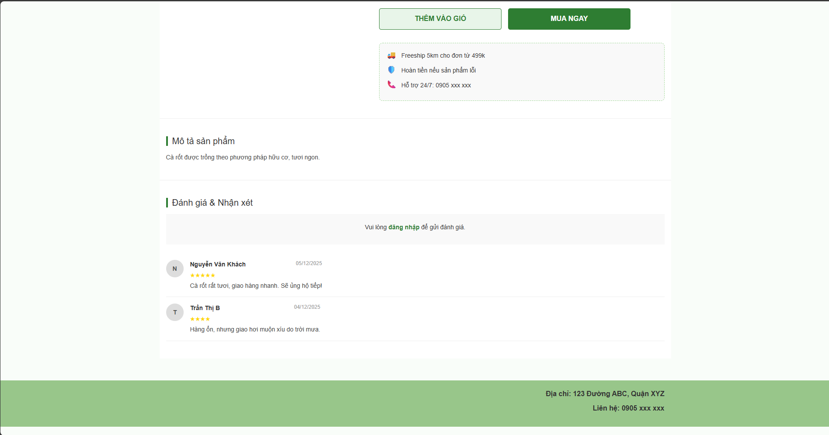
Round 2
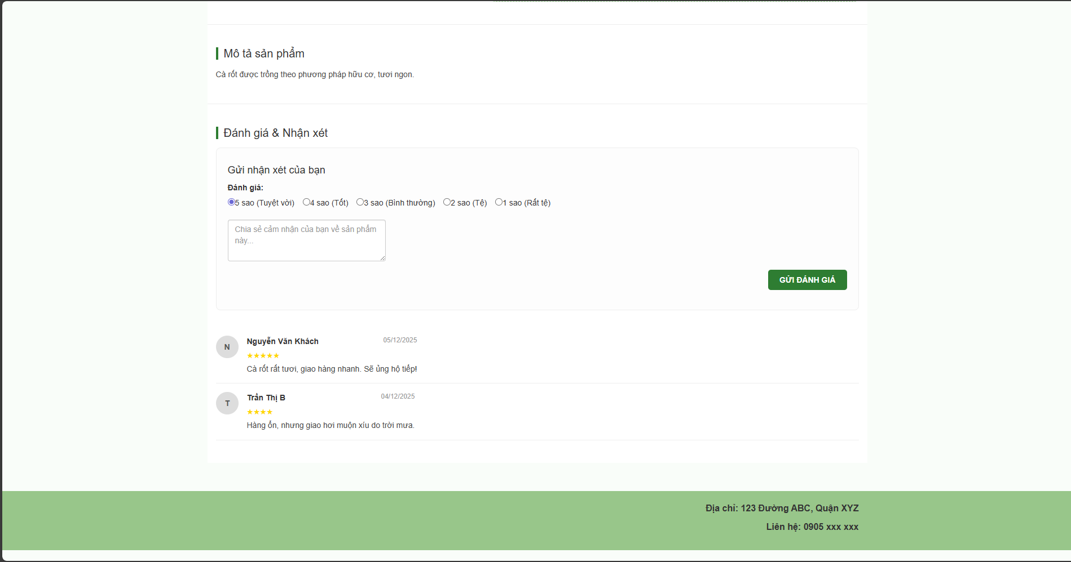

Test Case ID | Mô tả | Hành động | Điều kiện tiên quyết | Kết quả mong đợi | Kết quả thực tế | Kết quả |  |  | Kết quả |  |  | Chú thích
 |  |  |  |  |  | Vòng 1 |  |  | Vòng 2
 |  |  |  |  |  | Trạng thái | Ngày kiểm tra | Người kiểm tra | Trạng thái | Ngày kiểm tra | Người kiểm tra
GUI_SHOW Đánh giá sản phẩm và bình luận sản phẩm
GUI-DG01 | [Tiêu đề] Section | Truy cập trang chi tiết sản phẩm |  | - Text: "Đánh giá & Nhận xét"- Border top: Visible- Font-weight: Bold | - Text: "Đánh giá & Nhận xét"- Border top: Visible- Font-weight: Bold | Passed
GUI-DG02 | [Form Đánh giá] Panel (Chưa đăng nhập) |  | User chưa đăng nhập | - Form ẩn (hoặc mờ).- Hiển thị thông báo: "Vui lòng đăng nhập để gửi đánh giá".- Link "đăng nhập" màu xanh, click được. | - Form ẩn (hoặc mờ).- Hiển thị thông báo: "Vui lòng đăng nhập để gửi đánh giá".- Link "đăng nhập" màu xanh, click được. | Passed
GUI-DG03 | [Form Đánh giá] Panel (Đã đăng nhập) |  | User đã đăng nhập | - Hiển thị đầy đủ form.- Title: "Gửi nhận xét của bạn". | - Hiển thị đầy đủ form.- Title: "Gửi nhận xét của bạn". | Passed
GUI-DG04 | [Số sao] Radio Button List |  | Đã đăng nhập | - Hiển thị 5 tùy chọn: 1 sao -> 5 sao.- Default: Chọn sẵn 5 sao.- Text mô tả: (Tuyệt vời), (Tốt), (Bình thường)... | - Hiển thị 5 tùy chọn: 1 sao -> 5 sao.- Default: Chọn sẵn 5 sao.- Text mô tả: (Tuyệt vời), (Tốt), (Bình thường)... | Passed
GUI-DG05 | [Nội dung] Textbox |  | Đã đăng nhập | - Placeholder: "Chia sẻ cảm nhận..."- MultiLine (nhiều dòng).- Status: Enable. | - Placeholder: "Chia sẻ cảm nhận..."- MultiLine (nhiều dòng).- Status: Enable. | Passed
GUI-DG06 | [Gửi đánh giá] Button |  | Đã đăng nhập | - Text color: White- Background: Green (#2E7D32)- Hover effect: Visible. | - Text color: White- Background: Green (#2E7D32)- Hover effect: Visible. | Passed
GUI-DG07 | [Danh sách đánh giá] Repeater |  | Có dữ liệu đánh giá | - Hiển thị Avatar (chữ cái đầu), Tên, Ngày gửi, Số sao (vàng), Nội dung.- Border bottom: Visible (ngăn cách các review). | - Hiển thị Avatar (chữ cái đầu), Tên, Ngày gửi, Số sao (vàng), Nội dung.- Border bottom: Visible (ngăn cách các review). | Passed
FUNCTION_SHOW Đánh giá sản phẩm và bình luận sản phẩm
FUNC-DG01 | Gửi đánh giá khi chưa đăng nhập | 1. Chưa đăng nhập.2. Cố gắng tìm nút Gửi hoặc nhập liệu. |  | - Không thể nhập liệu.- Yêu cầu đăng nhập mới được đánh giá. | - Không thể nhập liệu.- Yêu cầu đăng nhập mới được đánh giá. | Passed
FUNC-DG02 | Gửi đánh giá để trống nội dung | 1. Đã đăng nhập.2. Chọn số sao.3. Để trống ô nội dung.4. Nhấn "Gửi đánh giá". |  | - Hệ thống hiển thị alert: "Vui lòng nhập nội dung đánh giá!".- Không gửi dữ liệu đi. | - Hệ thống hiển thị alert: "Vui lòng nhập nội dung đánh giá!".- Không gửi dữ liệu đi. | Passed
FUNC-DG03 | Gửi đánh giá thành công (Mặc định hiện) | 1. Đã đăng nhập.2. Chọn 5 sao.3. Nhập "Sản phẩm tuyệt vời!".4. Nhấn "Gửi đánh giá". |  | - Thông báo: "Cảm ơn bạn đã đánh giá!".- Ô nội dung được xóa trắng.- Đánh giá mới xuất hiện ngay lập tức trên đầu danh sách. | - Thông báo: "Cảm ơn bạn đã đánh giá!".- Ô nội dung được xóa trắng.- Đánh giá mới xuất hiện ngay lập tức trên đầu danh sách. | Passed
FUNC-DG04 | Gửi đánh giá thành công (Cần duyệt) | 1. Đã đăng nhập.2. Nhập nội dung và gửi. |  | - Thông báo: "Đánh giá đang chờ kiểm duyệt.".- Đánh giá chưa xuất hiện trong danh sách ngay. | - Thông báo: "Đánh giá đang chờ kiểm duyệt.".- Đánh giá chưa xuất hiện trong danh sách ngay. | Passed
FUNC-DG05 | Hiển thị danh sách đánh giá | 1. Truy cập trang chi tiết. |  | - Hiển thị đúng 2 đánh giá.- Thông tin (Tên, Sao, Nội dung) khớp với DB.- Sắp xếp: Mới nhất lên đầu. | - Hiển thị đúng 2 đánh giá.- Thông tin (Tên, Sao, Nội dung) khớp với DB.- Sắp xếp: Mới nhất lên đầu. | Passed
FUNC-DG06 | Kiểm tra hiển thị số sao | 1. Quan sát đánh giá 5 sao.2. Quan sát đánh giá 3 sao. |  | - Đánh giá 5 sao: Hiện 5 ngôi sao vàng.- Đánh giá 3 sao: Hiện 3 ngôi sao vàng. | - Đánh giá 5 sao: Hiện 5 ngôi sao vàng.- Đánh giá 3 sao: Hiện 3 ngôi sao vàng. | Passed

Thống kê báo cáo
Project Name | Clean Food E-commerce Platform
Module Code | Thống kê báo cáo
 | Hoàn thành | Lỗi | Chưa kiểm tra |  | Bị chặn | Tổng lần kiểm tra
Round 1 | 5 | 0 | 0 |  | 0 | 5
Round 2
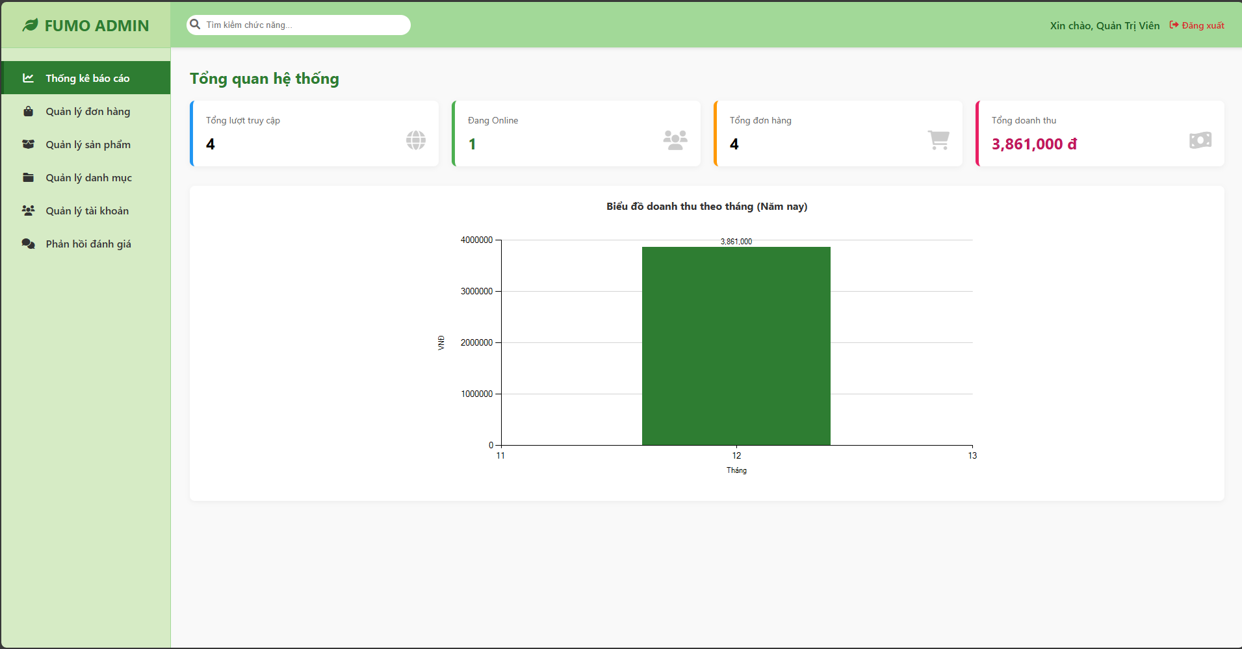

Test Case ID | Mô tả | Hành động | Điều kiện tiên quyết | Kết quả mong đợi | Kết quả thực tế | Kết quả |  |  | Kết quả |  |  | Chú thích
 |  |  |  |  |  | Vòng 1 |  |  | Vòng 2
 |  |  |  |  |  | Trạng thái | Ngày kiểm tra | Người kiểm tra | Trạng thái | Ngày kiểm tra | Người kiểm tra
GUI_SHOW Thống kê báo cáo
GUI-TK01 | [Tổng quan] 4 Card | Truy cập Dashboard | Đã Login Admin | - Hiển thị đủ 4 ô: Truy cập, Online, Đơn hàng, Doanh thu (màu sắc khác nhau). | - Hiển thị đủ 4 ô: Truy cập, Online, Đơn hàng, Doanh thu (màu sắc khác nhau). | Passed
GUI-TK02 | [Biểu đồ] Chart | Truy cập Dashboard |  | - Hiển thị biểu đồ cột xanh lá, trục X là Tháng, trục Y là Tiền. | - Hiển thị biểu đồ cột xanh lá, trục X là Tháng, trục Y là Tiền. | Passed
FUNCTION_SHOW Thống kê báo cáo
FUNC-TK01 | Thống kê [Đang Online] | Mở thêm 1 trình duyệt khác vào web. |  | - Số liệu "Đang Online" tự động tăng lên +1 (Realtime). | - Số liệu "Đang Online" tự động tăng lên +1 (Realtime). | Passed
FUNC-TK02 | Thống kê [Doanh thu] | Thực hiện mua 1 đơn hàng thành công. |  | - Số liệu "Tổng doanh thu" và "Tổng đơn hàng" tăng lên tương ứng. | - Số liệu "Tổng doanh thu" và "Tổng đơn hàng" tăng lên tương ứng. | Passed
FUNC-TK03 | Dữ liệu Biểu đồ | So sánh cột tháng 12 với DB. | Có đơn tháng 12. | - Chiều cao cột và số liệu hiển thị trên cột khớp với tổng tiền trong Database. | - Chiều cao cột và số liệu hiển thị trên cột khớp với tổng tiền trong Database. | Passed

Quản lý danh mục
Project Name | Clean Food E-commerce Platform
Module Code | Quản lý danh mục sản phẩm
 | Hoàn thành | Lỗi | Chưa kiểm tra |  | Bị chặn | Tổng lần kiểm tra
Round 1 | 9 | 0 | 0 |  | 0 | 9
Round 2 |  | 0 | 0 |  | 0 | 0
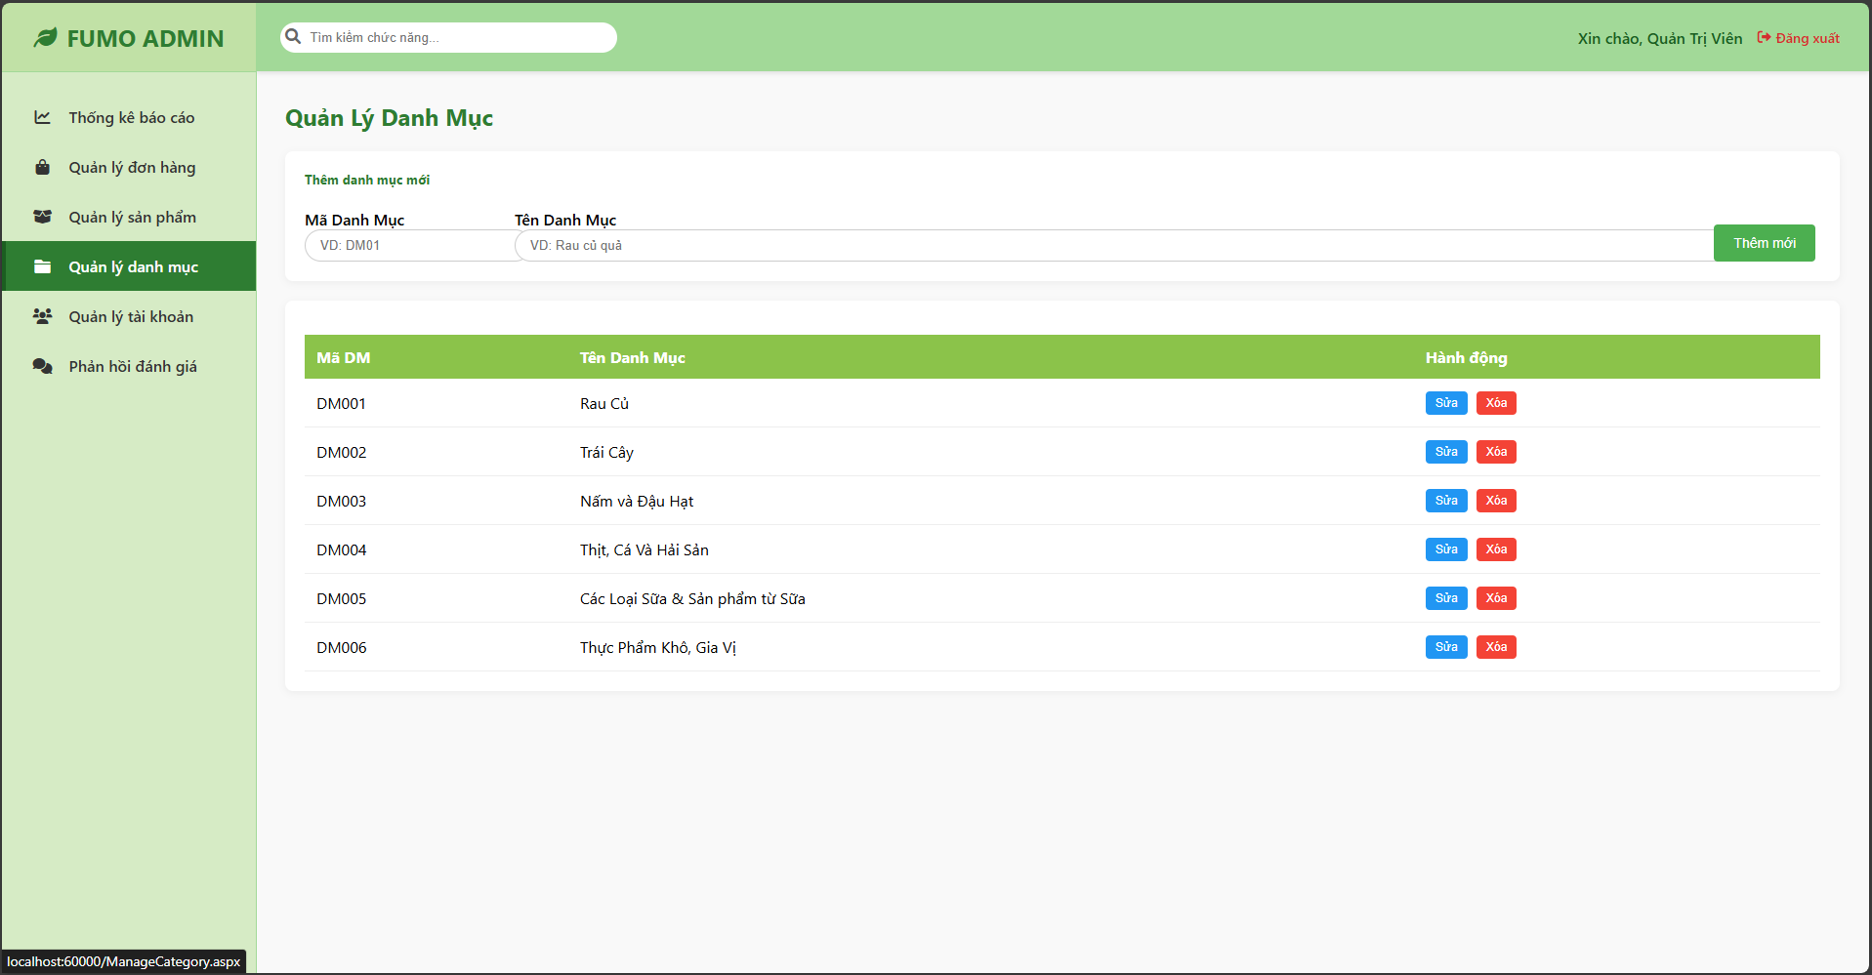

Test Case ID | Mô tả | Hành động | Điều kiện tiên quyết | Kết quả mong đợi | Kết quả thực tế | Kết quả |  |  | Kết quả |  |  | Chú thích
 |  |  |  |  |  | Vòng 1 |  |  | Vòng 2
 |  |  |  |  |  | Trạng thái | Ngày kiểm tra | Người kiểm tra | Trạng thái | Ngày kiểm tra | Người kiểm tra
GUI_SHOW Quản lý danh mục sản phâm
TC_UI_001 | Kiểm tra tiêu đề và bố cục trang | Truy cập vào trang "Quản lý danh mục". | Đã đăng nhập Admin. | Tiêu đề "Quản lý Danh Mục" hiển thị rõ ràng, đúng font. Màu chủ đạo xanh lá (thương hiệu FUMO). Menu bên trái active mục "Quản lý danh mục". | Tiêu đề "Quản lý Danh Mục" hiển thị rõ ràng, đúng font. Màu chủ đạo xanh lá (thương hiệu FUMO). Menu bên trái active mục "Quản lý danh mục". | Passed
TC_UI_002 | Kiểm tra form "Thêm danh mục mới" | Quan sát các ô input và placeholder. | Đang ở màn hình danh mục. | Có 2 ô nhập liệu: "Mã Danh Mục" (placeholder: VD: DM01) và "Tên Danh Mục" (placeholder: VD: Rau củ quả). Nút "Thêm mới" màu xanh lá. | Có 2 ô nhập liệu: "Mã Danh Mục" (placeholder: VD: DM01) và "Tên Danh Mục" (placeholder: VD: Rau củ quả). Nút "Thêm mới" màu xanh lá. | Passed
TC_UI_003 | Kiểm tra hiển thị danh sách (Grid/Table) | Quan sát bảng danh sách danh mục bên dưới. | Có dữ liệu trong hệ thống. | Bảng có 3 cột: Mã DM, Tên Danh Mục, Hành động. Header bảng màu xanh lá đậm, chữ trắng. Các dòng dữ liệu căn chỉnh thẳng hàng. | Bảng có 3 cột: Mã DM, Tên Danh Mục, Hành động. Header bảng màu xanh lá đậm, chữ trắng. Các dòng dữ liệu căn chỉnh thẳng hàng. | Passed
TC_UI_004 | Kiểm tra nút thao tác (Action Buttons) | Quan sát cột "Hành động" tương ứng với từng dòng. | Có dữ liệu danh mục. | Nút "Sửa" màu xanh dương. Nút "Xóa" màu đỏ. Các nút hiển thị rõ ràng, không bị dính vào nhau. | Nút "Sửa" màu xanh dương. Nút "Xóa" màu đỏ. Các nút hiển thị rõ ràng, không bị dính vào nhau. | Passed
FUNCTION_SHOW Quản lý danh mục sản phẩm
TC_FUNC_001 | Thêm mới thành công (Happy Case) | 1. Nhập Mã: DM0072. Nhập Tên: Đồ uống3. Click "Thêm mới" | Mã DM007 chưa tồn tại. | Thông báo "Thêm thành công". Dữ liệu mới xuất hiện ngay trong bảng danh sách bên dưới. | Thông báo "Thêm thành công". Dữ liệu mới xuất hiện ngay trong bảng danh sách bên dưới. | Passed
TC_FUNC_002 | Validate dữ liệu rỗng | 1. Để trống cả 2 ô Mã và Tên2. Click "Thêm mới" | Không có. | Hệ thống báo lỗi "Vui lòng nhập đủ thông tin". Không có dữ liệu rác được tạo ra. | Hệ thống báo lỗi "Vui lòng nhập đủ thông tin". Không có dữ liệu rác được tạo ra. | Passed
TC_FUNC_003 | Validate trùng Mã Danh Mục | 1. Nhập Mã: DM001 (đã có)2. Nhập Tên: Test Trùng3. Click "Thêm mới" | Mã DM001 đã tồn tại trong DB. | Hệ thống báo lỗi "Mã danh mục đã tồn tại". Không cho phép ghi đè dữ liệu cũ. | Hệ thống báo lỗi "Mã danh mục đã tồn tại". Không cho phép ghi đè dữ liệu cũ. | Passed
TC_FUNC_004 | Chức năng Sửa danh mục | 1. Click "Sửa" tại dòng DM0022. Sửa tên thành Trái cây ngoại3. Click Lưu/Cập nhật | Dòng DM002 đang hiển thị. | Thông tin được cập nhật. Tên hiển thị đổi thành Trái cây ngoại. | Thông tin được cập nhật. Tên hiển thị đổi thành Trái cây ngoại. | Passed
TC_FUNC_005 | Chức năng Xóa danh mục | 1. Click "Xóa" tại dòng DM0062. Xác nhận popup (nếu có) | Dòng DM006 đang hiển thị. | Dòng DM006 biến mất khỏi bảng. Thông báo "Xóa thành công". | Dòng DM006 biến mất khỏi bảng. Thông báo "Xóa thành công". | Passed

Quản lý bài viết
Project Name | Clean Food E-commerce Platform
Module Code | Quản lý đơn hàng
 | Hoàn thành | Lỗi | Chưa kiểm tra | Bị chặn | Tổng trường hợp kiểm tra
Round 1 | 17 | 0 | 0 | 0 | 17
Round 2

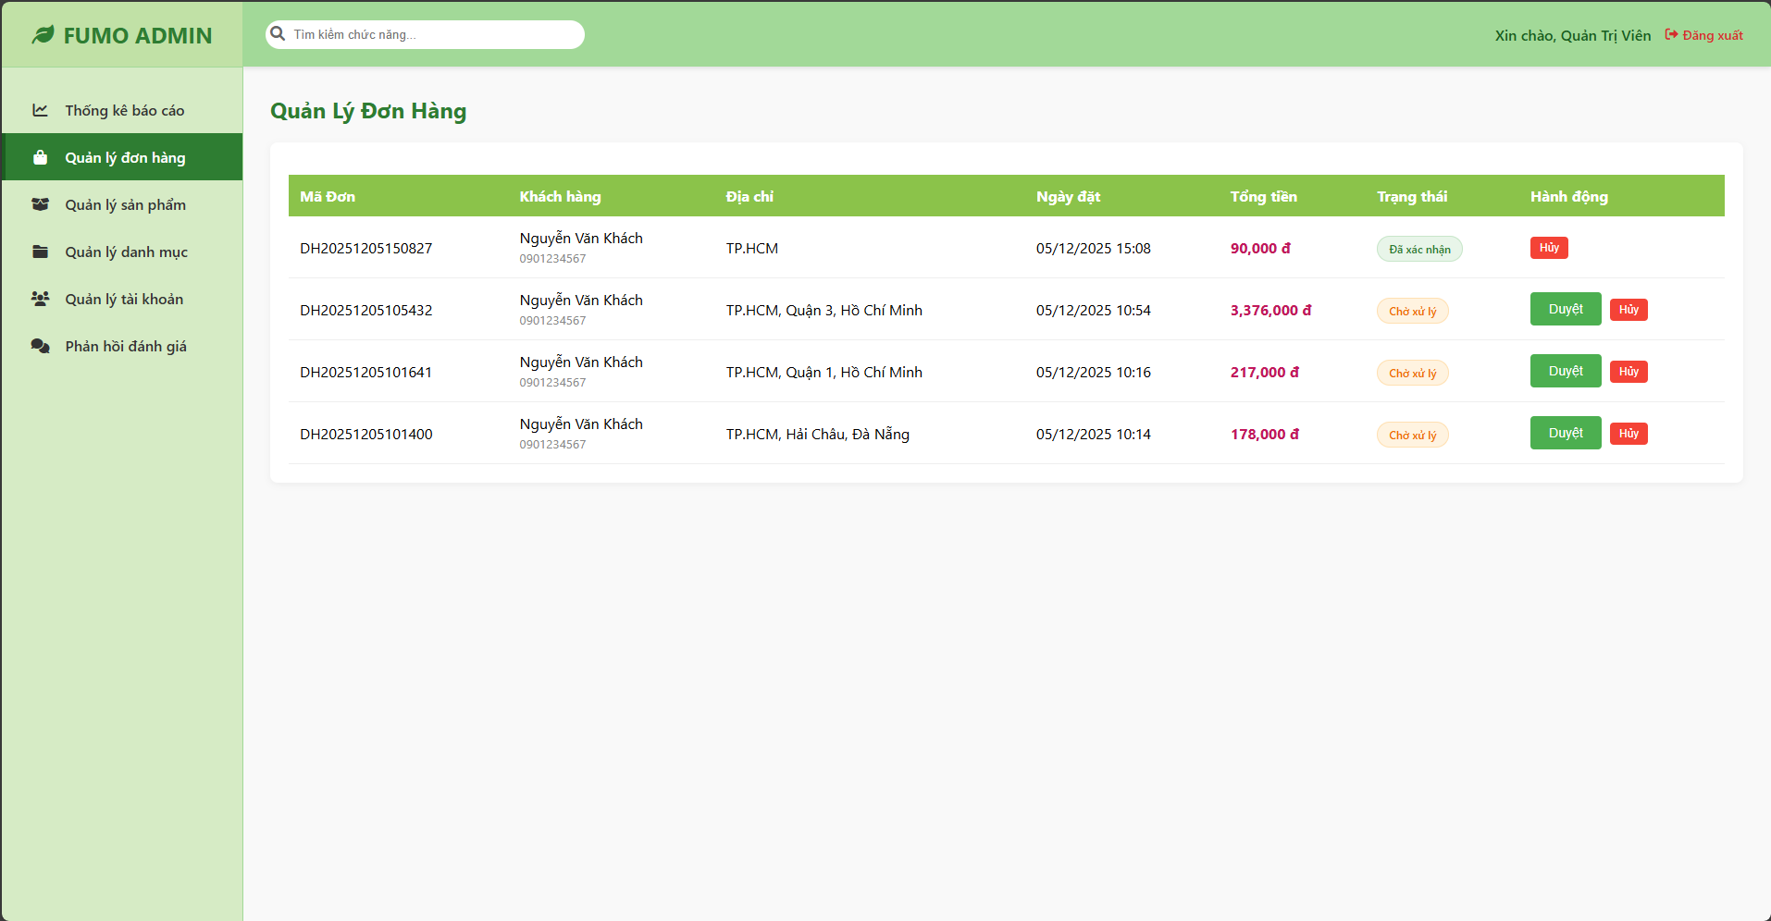

Test Case ID | Mô tả | Hành động | Điều kiện tiên quyết | Kết quả mong đợi | Kết quả thực tế | Kết quả |  |  | Kết quả |  |  | Chú thích
 |  |  |  |  |  | Vòng 1 |  |  | Vòng 2
 |  |  |  |  |  | Trạng thái | Ngày kiểm tra | Người kiểm tra | Trạng thái | Ngày kiểm tra | Người kiểm tra
GUI_SHOW Quản lý đơn hàng
GUI-QLDH01 | Kiểm tra tiêu đề trang | Truy cập menu "Quản lý đơn hàng". | Đã đăng nhập Admin. | - Tiêu đề "Quản Lý Đơn Hàng" hiển thị rõ ràng, màu xanh đậm.- Breadcrumb hoặc Menu bên trái mục "Quản lý đơn hàng" được tô đậm (Active). | - Tiêu đề "Quản Lý Đơn Hàng" hiển thị rõ ràng, màu xanh đậm.- Breadcrumb hoặc Menu bên trái mục "Quản lý đơn hàng" được tô đậm (Active). | Passed
GUI-QLDH02 | Kiểm tra hiển thị Bảng danh sách | Quan sát GridView (Bảng). |  | - Hiển thị đủ các cột: Mã Đơn, Khách hàng, Địa chỉ, Ngày đặt, Tổng tiền, Trạng thái, Hành động.- Header của bảng có nền màu xanh lá cây (#A2D998 hoặc tương tự). | - Hiển thị đủ các cột: Mã Đơn, Khách hàng, Địa chỉ, Ngày đặt, Tổng tiền, Trạng thái, Hành động.- Header của bảng có nền màu xanh lá cây (#A2D998 hoặc tương tự). | Passed
GUI-QLDH03 | Kiểm tra format dữ liệu [Tổng tiền] | Quan sát cột Tổng tiền. | Có dữ liệu đơn hàng. | - Số tiền được định dạng có dấu phẩy (VD: 3,376,000).- Có đơn vị đ.- Màu chữ: Đỏ đậm hoặc hồng đậm để nổi bật. | - Số tiền được định dạng có dấu phẩy (VD: 3,376,000).- Có đơn vị đ.- Màu chữ: Đỏ đậm hoặc hồng đậm để nổi bật. | Passed
GUI-QLDH04 | Kiểm tra hiển thị Trạng thái [Chờ xử lý] | Quan sát dòng có đơn hàng mới. | Đơn hàng có TrạngThai = 'Chờ xử lý'. | - Badge trạng thái màu Cam (hoặc nền vàng nhạt).- Text: "Chờ xử lý". | - Badge trạng thái màu Cam (hoặc nền vàng nhạt).- Text: "Chờ xử lý". | Passed
GUI-QLDH05 | Kiểm tra hiển thị Trạng thái [Đã xác nhận] | Quan sát dòng đơn hàng đã duyệt. | Đơn hàng có TrạngThai = 'Đã xác nhận'. | - Badge trạng thái màu Xanh lá. (Giống dòng đầu tiên trong ảnh).- Text: "Đã xác nhận". | - Badge trạng thái màu Xanh lá. (Giống dòng đầu tiên trong ảnh).- Text: "Đã xác nhận". | Passed
GUI-QLDH06 | Kiểm tra nút bấm (Hành động) - Đơn chờ | Quan sát cột Hành động của đơn "Chờ xử lý". |  | - Hiển thị 2 nút: [Duyệt] (Màu xanh) và [Hủy] (Màu đỏ).- Status: Enable. | - Hiển thị 2 nút: [Duyệt] (Màu xanh) và [Hủy] (Màu đỏ).- Status: Enable. | Passed
GUI-QLDH07 | Kiểm tra nút bấm (Hành động) - Đơn đã duyệt | Quan sát cột Hành động của đơn "Đã xác nhận". |  | - Nút [Duyệt] biến mất (hoặc chuyển thành trạng thái disabled/text "Đã xác nhận").- Chỉ còn nút [Hủy] (Màu đỏ). | - Nút [Duyệt] biến mất (hoặc chuyển thành trạng thái disabled/text "Đã xác nhận").- Chỉ còn nút [Hủy] (Màu đỏ). | Passed
FUNCTION_SHOW Quản lý đơn hàng
FUNC-QLDH01 | Hiển thị danh sách đơn hàng | Truy cập vào trang. | Database có dữ liệu DonHang và NguoiDung. | - Load lên danh sách các đơn hàng.- Sắp xếp: Đơn mới nhất hiển thị trên cùng (hoặc theo logic code đã set).- Thông tin Khách hàng (Tên, SĐT) hiển thị đúng với Mã đơn hàng. | - Load lên danh sách các đơn hàng.- Sắp xếp: Đơn mới nhất hiển thị trên cùng (hoặc theo logic code đã set).- Thông tin Khách hàng (Tên, SĐT) hiển thị đúng với Mã đơn hàng. | Passed
FUNC-QLDH02 | Chức năng [Duyệt đơn] | 1. Chọn một đơn "Chờ xử lý".2. Nhấn nút "Duyệt" (Màu xanh).3. Xác nhận popup (nếu có). | Đơn hàng đang ở trạng thái chờ. | - Hệ thống thông báo: "Đã duyệt đơn hàng...".- Trạng thái đơn hàng cập nhật thành "Đã xác nhận" (Màu xanh).- Nút "Duyệt" ẩn đi.- CSDL cập nhật TrangThai. | - Hệ thống thông báo: "Đã duyệt đơn hàng...".- Trạng thái đơn hàng cập nhật thành "Đã xác nhận" (Màu xanh).- Nút "Duyệt" ẩn đi.- CSDL cập nhật TrangThai. | Passed
FUNC-QLDH03 | Chức năng [Hủy đơn] - Cancel | 1. Nhấn nút "Hủy" (Màu đỏ).2. Trên popup xác nhận, chọn "Cancel" (Bỏ qua). |  | - Popup đóng lại.- Đơn hàng không bị xóa/hủy.- Trạng thái giữ nguyên. | - Popup đóng lại.- Đơn hàng không bị xóa/hủy.- Trạng thái giữ nguyên. | Passed
FUNC-QLDH04 | Chức năng [Hủy đơn] - OK | 1. Nhấn nút "Hủy" (Màu đỏ).2. Trên popup xác nhận, chọn "OK" (Đồng ý). |  | - Hệ thống thông báo: "Đã xóa đơn hàng...".- Dòng đơn hàng đó biến mất khỏi bảng (nếu code là Delete) hoặc chuyển trạng thái "Đã hủy" (nếu code là Update).(Theo code cũ của bạn là DELETE nên dòng đó sẽ mất). | - Hệ thống thông báo: "Đã xóa đơn hàng...".- Dòng đơn hàng đó biến mất khỏi bảng (nếu code là Delete) hoặc chuyển trạng thái "Đã hủy" (nếu code là Update).(Theo code cũ của bạn là DELETE nên dòng đó sẽ mất). | Passed
FUNC-QLDH05 | Kiểm tra phân trang (Nếu có) | 1. Có nhiều hơn 10 đơn hàng.2. Nhấn vào số trang 2, 3... | GridView có bật AllowPaging. | - Bảng chuyển sang trang danh sách tiếp theo.- Dữ liệu hiển thị đúng trang tương ứng. | - Bảng chuyển sang trang danh sách tiếp theo.- Dữ liệu hiển thị đúng trang tương ứng. | Passed
FUNC-QLSP06 | Nhập trường muốn thay đổi và đúng thông tin nhập | 1. Khởi động trang web. 2. Hiển thị trang đăng nhập. 3. Đăng nhập thành công 4. Hiện thị trang chủ 5. Chọn mục quản lý bài viết 6. Click vào danh sách bài viết 7. Click vào Edit 8. Click vào update bài viết | Đăng nhập thành công vào trang bằng tài khoản Admin | Hệ thống sẽ thông báo “Cập nhật thành công” và lưu vào cơ sở dữ liệu | Hệ thống sẽ thông báo “Cập nhật thành công” và lưu vào cơ sở dữ liệu | Passed
FUNC-QLSP07 | Nhập trường muốn thay đổi và nhập thông tin không hợp lệ | 1. Khởi động trang web. 2. Hiển thị trang đăng nhập. 3. Đăng nhập thành công 4. Hiện thị trang chủ 5. Chọn mục quản lý bài viết 6. Click vào danh sách bài viết 7. Click vào Edit 8. Click vào update bài viết | Đăng nhập thành công vào trang bằng tài khoản Admin | Hệ thống sẽ thông báo “Có lỗi xảy ra , vui lòng nhập lại”. | Hệ thống sẽ thông báo “Có lỗi xảy ra , vui lòng nhập lại”. | Passed
FUNC-QLSP08 | Xóa bài viết thành công | 1. Khởi động trang web. 2. Hiển thị trang đăng nhập. 3. Đăng nhập thành công 4. Hiện thị trang chủ 5. Chọn mục quản lý bài viết 6. Click vào danh sách bài viết 7. Click vào button "Xóa" | Đăng nhập thành công vào trang bằng tài khoản Admin | -Hệ thống sẽ thông báo “Bạn có chắc chắn sẽ xóa bài viết này?” - Chon đồng ý hệ thống sẽ xóa bài viết ra khỏi cơ sở dữ liệu. -Chọn hủy thao tác hệ thống sẽ hủy thao tác xóa và quay trở lại Danh sách bài viết. | -Hệ thống sẽ thông báo “Bạn có chắc chắn sẽ xóa bài viết này?” - Chon đồng ý hệ thống sẽ xóa bài viết ra khỏi cơ sở dữ liệu. -Chọn hủy thao tác hệ thống sẽ hủy thao tác xóa và quay trở lại Danh sách bài viết. | Passed
FUNC-QLSP09 | Tìm kiếm thành công | 1. Khởi động trang web. 2. Hiển thị trang đăng nhập. 3. Đăng nhập thành công 4. Hiện thị trang chủ 5. Chọn mục quản lý bài viết 6.Click vào danh sách bài viết 7. Gõ bài viết cần tìm vào textbox "Search" | Đăng nhập thành công vào trang bằng tài khoản Admin | Hiện lên bài viết mà bạn muốn tìm và đã nhập trên thanh tìm kiếm | Hiện lên bài viết mà bạn muốn tìm và đã nhập trên thanh tìm kiếm | Passed
FUNC-QLSP10 | Tìm kiếm thất bại | 1. Khởi động trang web. 2. Hiển thị trang đăng nhập. 3. Đăng nhập thành công 4. Hiện thị trang chủ 5. Chọn mục quản lý bài viết 6.Click vào danh sách bài viết 7. Gõ bài viết cần tìm vào textbox "Search" | Đăng nhập thành công vào trang bằng tài khoản Admin | Hệ thống hiển thị thông báo: "Không có bài viết mà bạn muốn tìm !" | Hệ thống hiển thị thông báo: "Không có bài viết mà bạn muốn tìm !" | Passed

Quản lý sản phẩm
Project Name | Clean Food E-commerce Platform
Module Code | Quản lý sản phẩm
 | Hoàn thành | Lỗi | Chưa kiểm tra |  | Bị chặn | Tổng lần kiểm tra
Round 1 | 15 | 0 | 0 |  | 0 | 15
Round 2
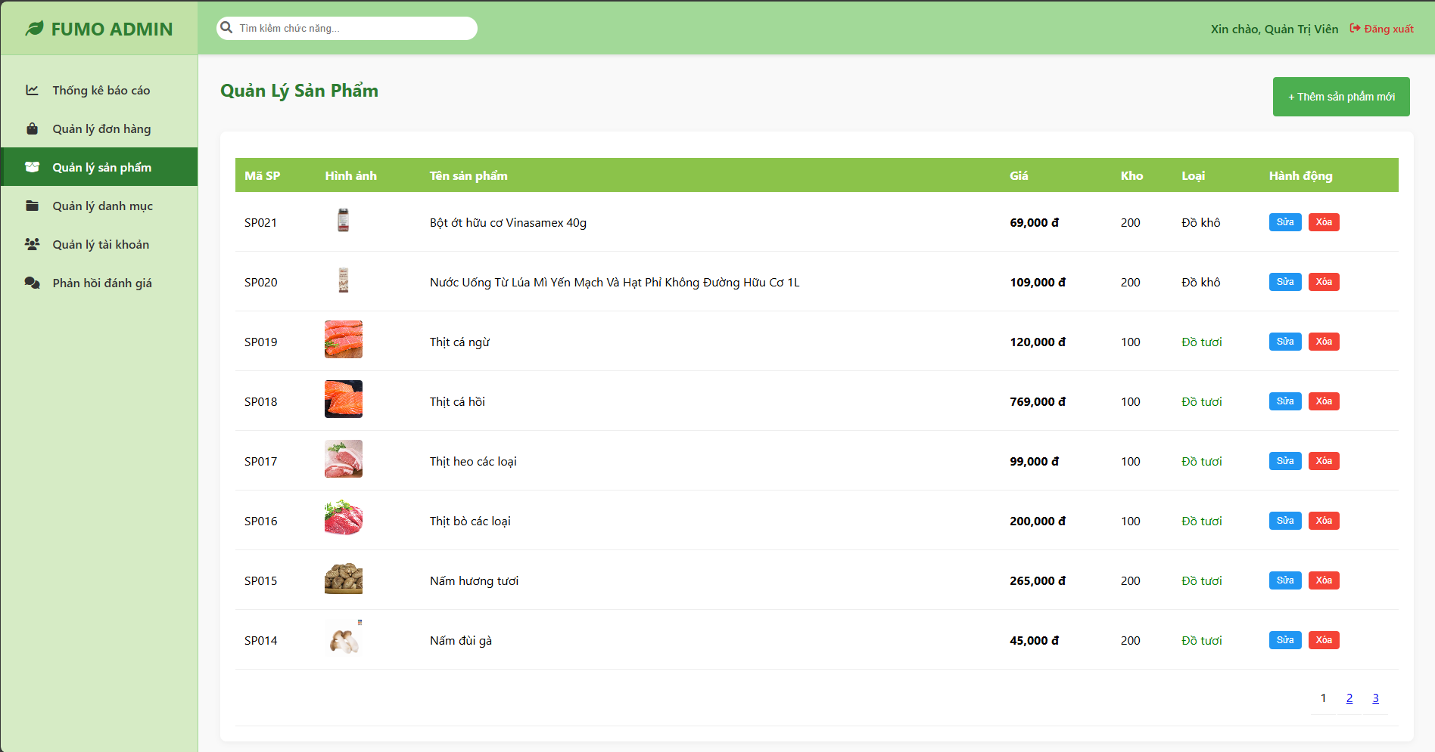

Test Case ID | Mô tả | Hành động | Điều kiện tiên quyết | Kết quả mong đợi | Kết quả thực tế | Kết quả |  |  | Kết quả |  |  | Chú thích
 |  |  |  |  |  | Vòng 1 |  |  | Vòng 2
 |  |  |  |  |  | Trạng thái | Ngày kiểm tra | Người kiểm tra | Trạng thái | Ngày kiểm tra | Người kiểm tra
GUI_SHOW Quản lý sản phẩm
GUI-QLSP01 | Kiểm tra bố cục trang | Truy cập menu "Quản lý sản phẩm". | Đã đăng nhập Admin. | - Tiêu đề "Quản Lý Sản Phẩm" màu xanh đậm.- Menu bên trái mục tương ứng được tô đậm.- Nút "+ Thêm sản phẩm mới" nằm góc trên bên phải. | - Tiêu đề "Quản Lý Sản Phẩm" màu xanh đậm.- Menu bên trái mục tương ứng được tô đậm.- Nút "+ Thêm sản phẩm mới" nằm góc trên bên phải.
GUI-QLSP02 | Kiểm tra bảng danh sách | Quan sát GridView. |  | - Hiển thị đủ các cột: Mã SP, Hình ảnh, Tên sản phẩm, Giá, Kho, Loại, Hành động.- Header bảng màu xanh lá (#A2D998). | - Hiển thị đủ các cột: Mã SP, Hình ảnh, Tên sản phẩm, Giá, Kho, Loại, Hành động.- Header bảng màu xanh lá (#A2D998).
GUI-QLSP03 | Kiểm tra hiển thị hình ảnh | Quan sát cột [Hình ảnh]. | Có sản phẩm. | - Ảnh hiển thị dạng thumbnail (nhỏ), kích thước đồng đều (ví dụ 50x50px).- Không bị vỡ khung. | - Ảnh hiển thị dạng thumbnail (nhỏ), kích thước đồng đều (ví dụ 50x50px).- Không bị vỡ khung.
GUI-QLSP04 | Kiểm tra format giá tiền | Quan sát cột [Giá]. |  | - Font chữ đậm.- Có dấu phẩy ngăn cách hàng nghìn.- Có ký hiệu đ (VD: 769,000 đ). | - Font chữ đậm.- Có dấu phẩy ngăn cách hàng nghìn.- Có ký hiệu đ (VD: 769,000 đ).
GUI-QLSP05 | Kiểm tra hiển thị cột [Loại] | Quan sát cột Loại. | Có SP Tươi và Khô. | - Đồ tươi: Chữ màu xanh lá "Đồ tươi".- Đồ khô: Chữ màu đen "Đồ khô". | - Đồ tươi: Chữ màu xanh lá "Đồ tươi".- Đồ khô: Chữ màu đen "Đồ khô".
GUI-QLSP06 | Kiểm tra nút Thao tác | Quan sát cột Hành động. |  | - Nút [Sửa]: Màu xanh dương (Blue).- Nút [Xóa]: Màu đỏ (Red).- Căn giữa ô. | - Nút [Sửa]: Màu xanh dương (Blue).- Nút [Xóa]: Màu đỏ (Red).- Căn giữa ô.
GUI-QLSP07 | Kiểm tra Modal (Popup) | Nhấn nút "Thêm sản phẩm mới". |  | - Hiển thị Modal nằm giữa màn hình.- Nền web phía sau bị làm mờ/tối đi.- Có tiêu đề Modal và nút đóng (X). | - Hiển thị Modal nằm giữa màn hình.- Nền web phía sau bị làm mờ/tối đi.- Có tiêu đề Modal và nút đóng (X).
FUNCTION_SHOW Quản lý sản phẩm
FUNC-QLSP01 | Hiển thị danh sách sản phẩm | Truy cập trang. | Database có dữ liệu. | - Load danh sách sản phẩm lên bảng.- Sắp xếp: Sản phẩm mới nhất lên đầu.- Phân trang hoạt động (nếu số lượng > 10). | - Load danh sách sản phẩm lên bảng.- Sắp xếp: Sản phẩm mới nhất lên đầu.- Phân trang hoạt động (nếu số lượng > 10).
FUNC-QLSP02 | Chức năng [Thêm mới] - Thành công | 1. Nhấn "+ Thêm mới".2. Nhập đầy đủ: Mã, Tên, Giá, Kho, Hình, Mô tả.3. Nhấn "Lưu lại". | Mã SP chưa tồn tại. | - Thông báo: "Lưu dữ liệu thành công!".- Modal đóng lại.- Sản phẩm mới xuất hiện ngay trên đầu danh sách. | - Thông báo: "Lưu dữ liệu thành công!".- Modal đóng lại.- Sản phẩm mới xuất hiện ngay trên đầu danh sách.
FUNC-QLSP03 | Chức năng [Thêm mới] - Trùng Mã | 1. Nhập Mã SP đã có (VD: SP018).2. Nhấn "Lưu lại". | Mã SP đã tồn tại. | - Thông báo lỗi: "Mã sản phẩm đã tồn tại!".- Không lưu dữ liệu, Modal vẫn mở. | - Thông báo lỗi: "Mã sản phẩm đã tồn tại!".- Không lưu dữ liệu, Modal vẫn mở.
FUNC-QLSP04 | Chức năng [Sửa] - Load dữ liệu | 1. Nhấn nút "Sửa" tại dòng SP018.2. Quan sát Modal. |  | - Modal hiện lên.- Các ô TextBox tự động điền sẵn thông tin cũ của SP018.- Ô [Mã SP] bị khóa (không cho sửa). | - Modal hiện lên.- Các ô TextBox tự động điền sẵn thông tin cũ của SP018.- Ô [Mã SP] bị khóa (không cho sửa).
FUNC-QLSP05 | Chức năng [Sửa] - Cập nhật | 1. Tại Modal sửa SP018.2. Sửa Giá từ 769,000 -> 800,000.3. Nhấn "Lưu lại". |  | - Thông báo thành công.- Trên bảng, giá của SP018 cập nhật thành 800,000 đ. | - Thông báo thành công.- Trên bảng, giá của SP018 cập nhật thành 800,000 đ.
FUNC-QLSP06 | Chức năng [Xóa] - Hủy bỏ | 1. Nhấn nút "Xóa".2. Chọn "Cancel" trên popup xác nhận. |  | - Popup đóng.- Sản phẩm vẫn còn nguyên. | - Popup đóng.- Sản phẩm vẫn còn nguyên.
FUNC-QLSP07 | Chức năng [Xóa] - Đồng ý | 1. Nhấn nút "Xóa".2. Chọn "OK" trên popup xác nhận. | Sản phẩm không bị ràng buộc khóa ngoại (Chưa bán đơn nào). | - Thông báo: "Đã xóa sản phẩm thành công!".- Dòng sản phẩm đó biến mất khỏi bảng. | - Thông báo: "Đã xóa sản phẩm thành công!".- Dòng sản phẩm đó biến mất khỏi bảng.
FUNC-QLSP08 | Chức năng [Xóa] - Ràng buộc | 1. Xóa sản phẩm đã có trong đơn hàng cũ.2. Chọn "OK". | Sản phẩm đã từng được bán. | - Thông báo lỗi: "Không thể xóa! Sản phẩm này đang có trong đơn hàng.".- Dữ liệu không bị mất. | - Thông báo lỗi: "Không thể xóa! Sản phẩm này đang có trong đơn hàng.".- Dữ liệu không bị mất.

